Sheet1
Školící centrum Pecerady
 |  | MJ | Cena/ks | Celkem
Projektor | BenQ W2700i | 1 | 35,990 Kč | 35,990 Kč
Držák | REFLECTA Medusa II 13/20cm | 1 | 890 Kč | 890 Kč
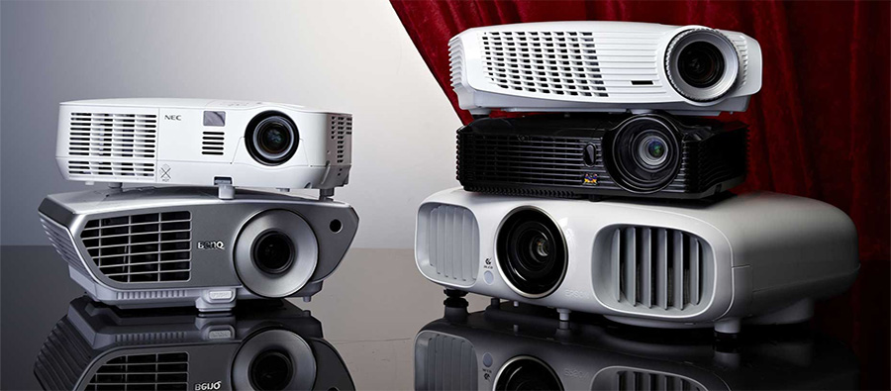
HDMI kabel 20m | PremiumCord HDMI, optický fiber High Speed with Ether. 4K@60Hz kabel 25m, M/M, zlacené konektory | 1 | 2,399 Kč | 2,399 Kč
Plátno | AVELI roleta, 265x149cm | 1 | 2,699 Kč | 2,699 Kč
Media box | Mascom MCA102T/C, Android TV 10.0, DVB-T2, 4K HDR, RC TV Control | 1 | 3,390 Kč | 3,390 Kč
HDMI rozbočovač | Vention 3 In 1 Out HDMI Switcher Gray Aluminium Alloy Type | 1 | 489 Kč | 489 Kč
HDM kabel 1m | PremiumCord HDMI | 2 | 169 Kč | 338 Kč
HDM kabel 5m | PremiumCord HDMI | 1 | 449 Kč | 449 Kč
Audio předzesilovač | SOUNDSATION MIOMIX 204FX | 1 | 2,990 Kč | 2,990 Kč
Mikrofon | AudioDesign PMU 2212 | 1 | 4,690 Kč | 4,690 Kč
Stojan | Veles-X 2 Mic Clips Boom Arm Tripod Microphone Stand | 1 | 519 Kč | 519 Kč
Zesilovač | YAMAHA A-S201 stříbrný | 1 | 6,989 Kč | 6,989 Kč
reproduktor | Denon SC-M41 Black | 4 | 1,695 Kč | 6,780 Kč
HDMI to Audio | PXU-020 | 1 | 684 Kč | 684 Kč
Optický kabel | Vention Optical Fiber Toslink Audio Cable 2m Black | 1 | 198 Kč | 198 Kč
switch 8 port | TP-Link Archer AX53, WiFi6 | 1 | 1,499 Kč | 1,499 Kč
RACK 7U | Legrand EvoLine nástěnný datový rozvaděč 7U, 600x450mm, 65kg, skleněné dveře | 1 | 2,399 Kč | 2,399 Kč
Kabel audio | PremiumCord reproduktorový 2x2.5mm | 80 | 50 Kč | 4,000 Kč
UTP kabel | UTP cat 6 | 25 | 20 Kč | 500 Kč
konektory | konektory (Sada - 50x UTP, XLR-CINCH) | 1 | 1,600 Kč | 1,600 Kč
drobné montážní příslušenství | šrouby, vruty, příchytky, napájení | 1 | 1,000 Kč | 1,000 Kč
kabelová chráníčka | NEDIS organizér kabelů, průměr 6,5 mm (10 m), černý | 2 | 239 Kč | 478 Kč
Práce | instalační práce, doprava | 1 | 10,500 Kč | 10,500 Kč

Celkem |  |  |  | 91,470 Kč

